상품제안서
플씨드 무릎보호대 (중급형) 1개 | 상품코드: S15637

 |  |  |  |  |  | 02-713-8555 | www.synergygift.co.kr
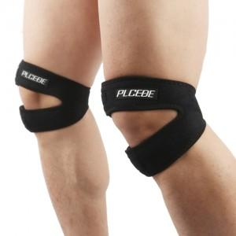

【상세/제작정보】 | 무릎과 무릎 주변 근육을 탄탄하게 잡아주어 스포츠 활동 및 일상생활에 착용하기 좋게 제작된 무릎보호대입니다.

【인쇄/포장옵션】 | 기타 / 별도문의

【공급단가】 | 수량 | 100~ | 500~ | 1,000~ | 3,000~
*VAT별도 | 단가 | 4,730원 | 4,550원 | 4,380원 | 4,200원

【상품 URL】 | https://synergygift.co.kr:443/src/goods_detail.php?gdno=13042

